Báo giá gốc
 |  | CÔNG TY CP KỸ THUẬT CÔNG NGHỆ QUANG MINH Địa Chỉ : Số 51 Tổ 4 , TT Đông Anh , H Đông Anh , TP Hà Nội Nhà Máy : Lô CN09 KCN Nguyên Khê - Đông Anh - Hà Nội MST : 0106124982 Hotline: 0963309923
 |  |  |  | Đông Anh | 2025-05-11
BẢNG GIÁ PHỤ KIỆN SOLAR
Kính Gửi : Quý Nhà Phân Phối Công ty cổ phần kỹ thuật và công nghệ Quang Minh xin gửi tới Quý khách hàng lời chào trân trọng và hợp tác . Cảm ơn Quý khách hàng đã ủng hộ sản phẩm của chúng tôi trong thời gian vừa qua. Chúng tôi xin gửi tới Quý khách hàng bảng thông báo giá nội dung cụ thể như sau :
STT | Chủng loại + Thông số | Hình ảnh minh họa | ĐVT | Số lượng | Đơn giá chưa VAT (VNĐ) | Pricing niêm yết - Holcom 3% | Giảm giá cho khách hàng NPP/1MWp, EPC lớn -5% | EPC vừa/nhỏ -4% | Installer / Nhà dân -3% Holcom
1 | Thanh nhôm Rail06 28x50 Model: QM-H003 - Chiều dài: 4.2md/thanh - Tỉ trọng: 0.685kg/md (±5%) - Vật liệu: A6005-T6 - Anode 10-12 µm |  | M | 1 | 67,800 | 72,546 | 71,190 | 71,868 | 72,546
2 | Thanh nhôm Rail 26x52mm Model: QM-001 - Chiều dài: 4.2md/thanh - Tỉ trọng: 0.63kg/md (±5%) - Vật liệu: A6005-T6 - Anode 10-12 µm | 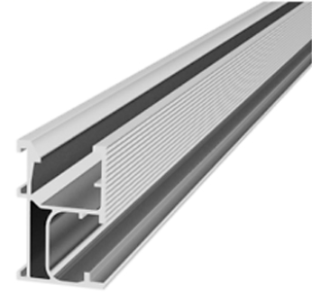 | M | 1 | 60,500 | 64,735 | 63,525 | 64,130 | 64,735
3 | Thanh ray nhôm ( Rail ) - Kích thước : 26x50mm - Tỷ trọng : 0.62 (+-5%) - Mác nhôm 6005 - T5,T6 |  | M | 1 | 59,800 | 63,986 | 62,790 | 63,388 | 63,986
4 | Thanh ray nhôm ( Rail ) - Kích thước : 26x50mm - Tỷ trọng : 0.60 (+-5%) - Mác nhôm 6005 - T5,T6 |  | M | 1 | 58,000 | 62,060 | 60,900 | 61,480 | 62,060
5 | Thanh nhôm Rail 26x45 Model: QM-002 - Chiều dài: 4.2md/thanh - Tỉ trọng: 0.54kg/md (±5%) - Vật liệu: A6005-T6 - Anode 10-12 µm |  | M | 1 | 52,500 | 56,175 | 55,125 | 55,650 | 56,175
6 | Thanh mini rail 40x45 Model: QM-017 - Kích thước: 200mm -Tỉ trọng:0.49md (±5%) - Vật liệu: A6005-T6 - Anode 10-12 µm | 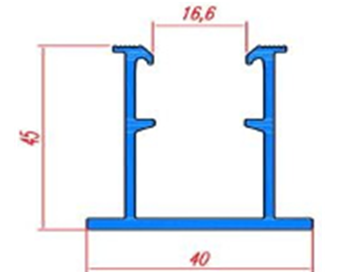 | Cái | 1 | 21,500 | 23,005 | 22,575 | 22,790 | 23,005
7 | Thanh mini rail 32x32 Model: QM-017 - Kích thước: 200mm - Vật liệu: A6005-T6 - Anode 10-12 µm | 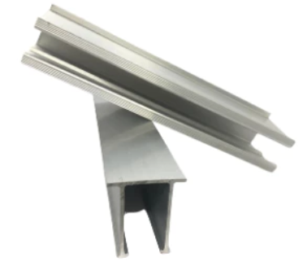 | Cái | 1 | 12,000 | 12,840 | 12,600 | 12,720 | 12,840
8 | Thanh mini rail 32x40 Model: QM-006 - Kích thước: 200mm -Tỉ trọng:0.49md (±5%) - Vật liệu: A6005-T6 - Anode 10-12 µm |  |  | 1 | 13,500 | 14,445 | 14,175 | 14,310 | 14,445
9 | Thanh nối Rail dài 140mm - Kích thước : 140x21.5mm - Anode 10-12 µm - Bao gồm: 2 bulong M8x20 , 2 đệm vênh inox | 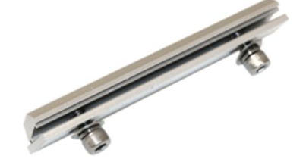 | Bộ | 1 | 9,800 | 10,486 | 10,290 | 10,388 | 10,486
10 | Kẹp Giữa - Kích thước: 40x40x15mm - Vật liệu: A6005-T6 - Anode 10-12 µm - 01 trượt nhôm M8 - 01 Bulong inox 304 M8x40 -01 long đen vênh inox 304 M8 - Loại dày 4mm, chịu lực tốt | 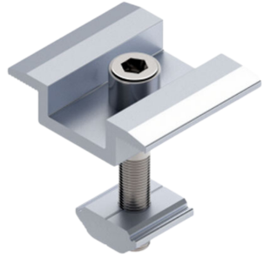 | Bộ | 1 | 6,200 | 6,634 | 6,510 | 6,572 | 6,634
11 | Chân L 40x80x6mm Model: QM-010 - Vật liệu: A6005-T6 - Chiều dài 40mm - 01 trượt nhôm M8 - 01 Bulong inox 304 M8x25 -01 long đen vênh inox 304 M8 -01 Vít inox 410 5.5x75mm -01 đệm cao su 40x40x2mm | 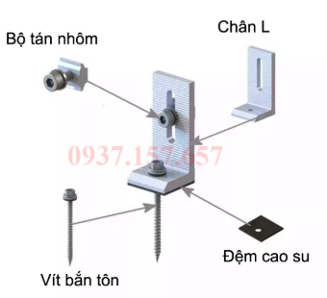 | Bộ | 1 | 14,000 | 14,980 | 14,700 | 14,840 | 14,980
12 | Chân L 40x125x8mm Model: QM-012 - Vật liệu: A6005-T6 - Chiều dài 40mm - 01 trượt nhôm M8 - 01 Bulong inox 304 M8x25 -01 long đen vênh inox 304 M8 -01 Vít inox 410 5.5x75mm -01 đệm cao su 40x40x2mm |  | Bộ | 1 | 23,000 | 24,610 | 24,150 | 24,380 | 24,610
13 | Kẹp Biên Z30 Model: QM-020 - Kích thước :30mm - Vật liệu: A6005-T6 - Anode 10-12 µm - 01 trượt nhôm M8 - 01 Bulong inox 304 M8x25 -01 long đen vênh inox 304 M8 - Loại dày 2.5-4mm, chịu lực tốt | 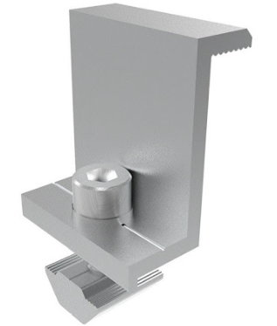 | Bộ | 1 | 6,200 | 6,634 | 6,510 | 6,572 | 6,634
14 | Kẹp Biên Z35mm Model: QM-021 - Kích thước :35mm - Vật liệu: A6005-T6 - Anode 10-12 µm - 01 trượt nhôm M8 - 01 Bulong inox 304 M8x25 -01 long đen vênh inox 304 M8 - Loại dày 2.5-4mm, chịu lực tốt |  | Bộ | 1 | 6,300 | 6,741 | 6,615 | 6,678 | 6,741
15 | Kẹp Biên 40mm Model: QM-022 - Kích thước :40mm - Vật liệu: A6005-T6 - Anode 10-12 µm - 01 trượt nhôm M8 - 01 Bulong inox 304 M8x25 -01 long đen vênh inox 304 M8 - Loại dày 2.5-4mm, chịu lực tốt |  | Bộ | 1 | 6,400 | 6,848 | 6,720 | 6,784 | 6,848
16 | Kẹp sóng tôn Cliplook A Model: QM-023 - Chiều dài 55mm - Vật liệu: A6005-T6 - 02 Bulong inox 304 M8x25 -02 long đen vênh inox 304 M8 -02 ecu inox 304 M8 -01 đệm cao su 40x40x2mm | 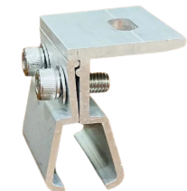 | Bộ | 1 | 18,000 | 19,260 | 18,900 | 19,080 | 19,260
17 | Kẹp Seamlook theo sóng tôn - Chiều dài 55mm - Vật liệu: A6005-T6 - 02 Bulong inox 304 M8x25 -02 long đen vênh inox 304 M8 -02 ecu inox 304 M8 -01 đệm cao su 40x40x2mm | 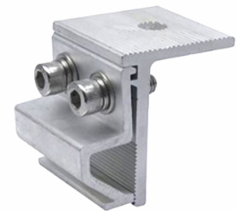 | Bộ | 1 | 17,500 | 18,725 | 18,375 | 18,550 | 18,725
18 | Chụp sóng tôn vuông 22-25 - 01 Vit bắn tôn Inox 410 M5.5x75 - Đệm cao su | 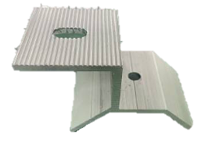 | Bộ | 1 | 13,000 | 13,910 | 13,650 | 13,780 | 13,910
19 | Kẹp Tiếp Địa Model: QM-028 - Vật liệu: A6005-T6 -01 trượt nhôm M8 -01 Bulong inox 304 M8x25 -01 long đen vênh inox 304 M8 -01 Bulong inox 201 M6 -01 mảnh tiếp địa mini | 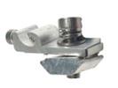 | Bộ | 1 | 10,500 | 11,235 | 11,025 | 11,130 | 11,235
20 | Pát Z mạ kẽm nhúng nóng - Kích thước 200x100x2mm |  | Cái | 1 | 16,000 | 17,120 | 16,800 | 16,960 | 17,120
21 | Pát Z mạ kẽm nhúng nóng - Kích thước 300x100x2mm |  |  | 1 | 22,500 | 24,075 | 23,625 | 23,850 | 24,075
22 | Kẹp dây điện |  | Cái | 1 | 1,100 | 1,177 | 1,155 | 1,166 | 1,177
23 | Lá Tiếp Địa | 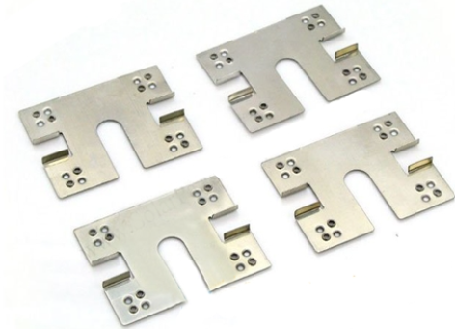 | Cái | 1 | 1,100 | 1,177 | 1,155 | 1,166 | 1,177
24 | Bulong M8x20 |  | Cái | 1 | 1,100 | 1,177 | 1,155 | 1,166 | 1,177
 | Bulong M8x25 |  | Cái | 1 | 1,200 | 1,284 | 1,260 | 1,272 | 1,284
 | Bulong M8x40 |  | Cái | 1 | 1,500 | 1,605 | 1,575 | 1,590 | 1,605
 | Bulong M8x50 |  | Cái | 1 | 1,700 | 1,819 | 1,785 | 1,802 | 1,819
25 | Kẹp U Mã Kẽm 3060 Model: QM-015 - Vật liệu: Thép mạ kẽm thường - Chiều dài tiêu chuẩn: 30mm - Đặc điểm: Cứng vững, thông dụng - Xuất xứ: QM solar | 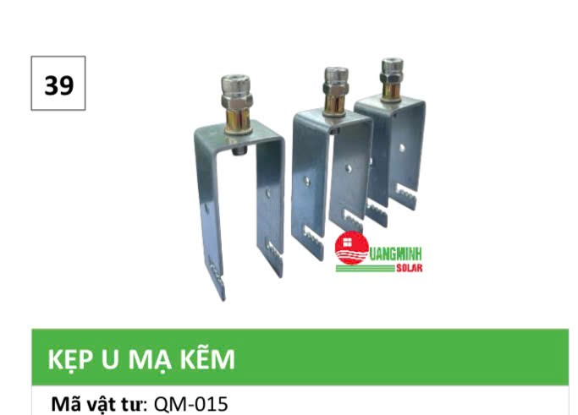 | Bộ |  | 7,000 | 7,490 | 7,350 | 7,420 | 7,490
26 | Giắc MC4 - 1500V Model: QM-037 | 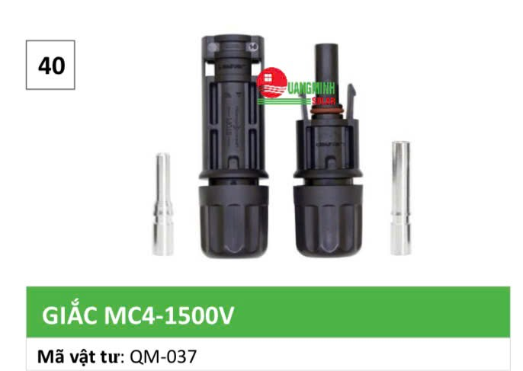 | Bộ |  | 19,500 | 20,865 | 20,475 | 20,670 | 20,865
27 | Cáp Solar DC 4mm2 Model: QM-36 | 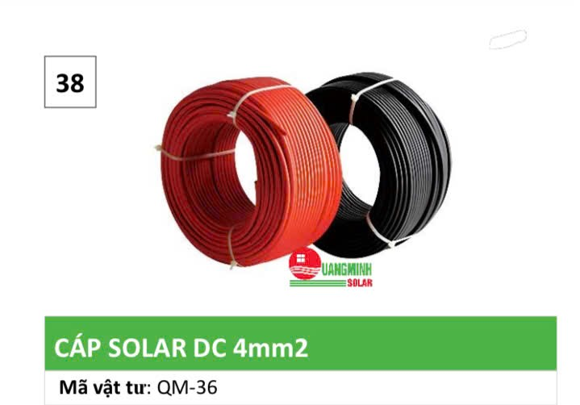 | M |  | 12,500 | 13,375 | 13,125 | 13,250 | 13,375

II. | Nội dung đính kèm bảng giá
1. | Đơn giá: | Đơn giá đã bao gồm VAT 10%
2. | Địa điểm giao nhận: | Thỏa thuận chi tiết
3. | Tiến độ giao hàng: | Thỏa thuận chi tiết
4 | Chất lượng hàng hóa: | Hàng mới 100%; bề mặt nhôm Anode từ 8-12 µm. Dung sai kích thước ± 2%, dung sai trọng lượng ±5%
5. | Bảo hành: | 15 năm đối với bề mặt Anode; 12 năm đối với kết cấu
6. | Thanh toán: | 6.1. Đặt cọc: | Đặt đặt 30% giá trị đơn hàng ngay sau khi xác nhận đơn hàng.
 |  | 6.2. Thanh toán tiến độ: | Thanh toán đến 90% giá trị đơn hàng ngay khi hai bên tiến hành giao nhận.
 |  | 6.3. Quyết toán: | Thanh toán hết 100% giá trị đơn hàng sau tối đa 10 ngày kể từ ngày bàn giao đầy đủ hàng hóa và chứng từ thanh toán theo quy định của hợp đồng mua bán giữa hai bên
 |  | 6.4. STK Thụ hưởng: | Công ty CP Kỹ thuật Công nghệ Quang Minh Số TK: 0311100849009 Ngân hàng TMCP MB bank - CN Đông Anh.
7. | Hiệu lực báo giá: | 15 ngày
 |  |  | CÔNG TY CP KỸ THUẬT CÔNG NGHỆ QUANG MINH

